様式４ 自己点検・評価
 |  |  |  |  |  |  | 様式４
 |  |  |  |  |  | 大学等名 | 白鷗大学
自己点検・評価について

① | プログラムの自己点検・評価を行う体制（委員会・組織等）
 | 白鷗大学情報処理教育研究センター運営委員会 数理・データサイエンス・AI教育プログラム点検・評価部会

 |  |  | （責任者名） | 舩田 眞里子 | （役職名） | 教授、白鷗大学情報処理教育研究センター運営委員長

② | 自己点検・評価体制における意見等
 | 自己点検・評価の視点 |  |  | 自己点検・評価体制における意見・結果・改善に向けた取組等
 | 学内からの視点
 |  | プログラムの履修・修得状況 |  | 本プログラムは令和６年度から開始しており、開設から1年であるため修得率は低い状況にある。 現在、受講者の比率は経営学部、法学部、教育学部の順になっており、特に教育学部の受講者が少ない。この受講者の偏りについては、経営学部が元来から情報系の科目を複数開講しており、学生が比較的情報系の科目に対して慣れ親しんでいる一方、法学部、教育学部は情報系の科目に慣れていないことが要因として考えられる。加えて、現在、プログラムを開設しているキャンパスが経営学部、法学部のある本キャンパスで行っていることも影響していると考えられる。 受講者の状況を鑑みて教育学部のキャンパスで開講を行うなど、全学的にプログラムの履修・修得者数の増加を目指す。
 |  | 学修成果 |  | 白鷗大学シラバスでは各科目の到達目標、及び評価についての配点を明示している。また、シラバスに従って授業中には関連した課題、小テストを与え、適宜学生の理解状況を確認しながら授業を進めており、最終的な単位取得者は87%であった。 加えて、本プログラムのためのアンケート（第14回、15回に実施）において『データサイエンス基礎を受講してみて、シラバスに記載の「 データサイエンスの基礎的な知識と技法を身に付ける」「基礎的な手法により、データの収集・加工・分析ができるようになる」「 データを扱う際に留意すべき倫理やその他の事項を理解する」の3要素について、自分の考える到達度を以下から選んでください。』との質問に対しては、「到達した」「大分到達した」の解答が66％であり、「どちらともいえない」「少し到達していない」「到達していない」が34％になった。さらに、自由記述欄では到達していないと自己判断している学生でも、データサイエンス分野に関する興味が大きく向上している旨の記述がみられるため、おおむね学修成果が上がっていると考えられる。
 |  | 学生アンケート等を通じた学生の内容の理解度 |  | 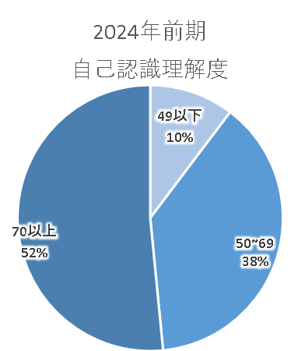 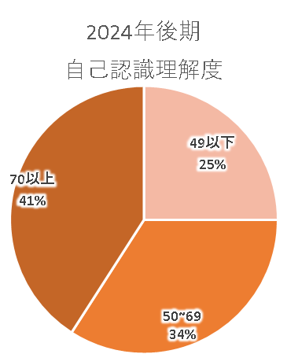 学生自身に理解度・到達状況について自己申告制のアンケートを実 施している（質問事項「データサイエンス基礎について、自身で感じる 理解度を0～100の数値で表してください」）。理解度に関しては分析・ 改善を行いやすいように選択式ではなく数値による入力式にしている。 令和6年度前期開講の「データサイエンス基礎」では2講座、合計受 講者数が104人おり、有効回答数97で右図の結果だった。また、後期 開講では合計受講者数が59人、有効回答数44で右図の結果だった。 学生自身の自己判断で判定するため、学生が謙遜し若干低めの点数 が出る傾向にある。例えば成績評価で90点以上の学生が45点と評価 している事例などがみられる。今後は全体として、理解度の数値を高く 自己評価できる学生を増やしていくように改善を行っていく。
 |  | 学生アンケート等を通じた後輩等他の学生への推奨度 |  | 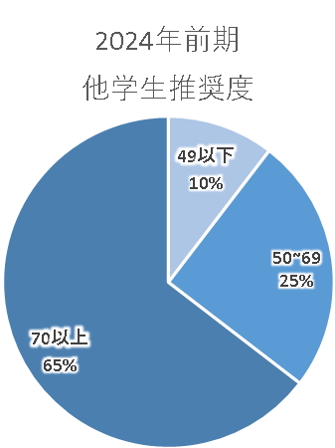 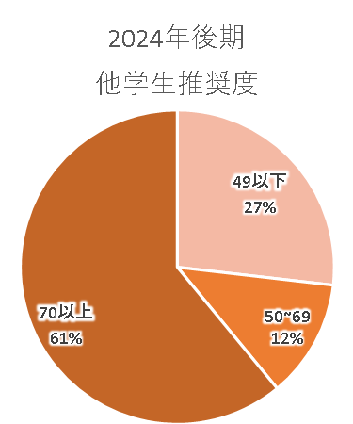 後輩への推奨度に関して「データサイエンス基礎を受講したうえで、 未受講の友人や後輩などに勧めるとしたら推奨度はどのくらいだと考 えますか。0～100の数値で表してください。」という設問でアンケートを 実施している。令和6年前期は2講座、合計受講者数が105人おり、有 効回答数97で右図の結果だった。また、後期開講では合計受講者数 が59人、有効回答数41で右図の結果だった。 点数全体として非常に高い数値ではないが、個々のコメントについて は低い点数をつけた学生でも「将来の役に立つ内容であるため推奨す る」旨の記載が多かった。全体的に文系大学であるため、Excel等のデ ータ処理を苦手とする学生が多く、友人・後輩もその傾向にあるため勧 め辛いとする者が多かった。データ処理についての苦手意識に対処す るために、Excel操作についての自己学習用動画などの補助教材を充 実させることでよりプログラムを受講しやすい環境を整えていく。
 |  | 全学的な履修者数、履修率向上に向けた計画の達成・進捗状況 |  | 令和6年前期の本プログラム履修者は履修定員の88%の履修申し込み状況であった。これに対して、令和6年後期の本プログラム履修者は開講科目定員の100%であり、開講科目に対する認識は進んでいるものと考えられる。一方、履修者数の増加に関しては担当者の開講上限数に制約があるため、履修者数の上限に達した段階で開講数の増加を検討する。
 | 学外からの視点
 |  | 教育プログラム修了者の進路、活躍状況、企業等の評価 |  | 本プログラムは令和6年度から開始している。受講者の中には4年生も含まれているため、令和7年度の時点で本プログラム修了者から就職・卒業をした学生は少数だが存在している。しかしながら、本プログラム受講中あるいは受講前に就職活動を終了している学生が大半であるため本プログラムの影響を測ることは難しい。また、卒業生についても入社直後の状況であり、本プログラム終了者の企業等での活躍状況についても現状では把握できない状態にある。 令和8年度卒業生からは本プログラムの影響を測ることが可能であるため、進路関連部署と連携しながら、就職先等の状況について継続的に調査を行っていく予定である。
 |  | 産業界からの視点を含めた教育プログラム内容・手法等への意見 |  | 上述の通り、令和6年度から開始したプログラムであるため、産業界からの教育プログラム内容に関する意見を募れていない状態にある。今後、上述の企業等の評価を収集する過程において企業からの要望や提案を収集し、教育プログラムへのフィードバックを行っていく。また、特に本学所在地の小山市に根差す企業との連携を進めていく。
 | 数理・データサイエンス・ＡＩを「学ぶ楽しさ」「学ぶことの意義」を理解させること |  |  | 講義内では生成AIでできることや生じる問題点、データサイエンスを用いた企業での実用例など、数理・AI・データサイエンスに関連する最新の話題や事例の紹介などを通して常に関心を維持するように工夫している。また、本プログラム履修者は文系学生であるため、機械学習やテキストマイニングなどの手法や知識の説明のみでは内容を得心しがたい部分がある。そのため、Web上から簡単な操作で画像を認識する機械学習を体験できるツールや、テキストマイニングのツールを用いて体験に伴う理解の促進に努めている。 加えて、Excelを用いたデータ分析等に関しては技法を学ぶとともに、分類や回帰をExcelを利用して実施・体験できる教材の利用や、グループワークによる問題解決プロセスを課題にすることで、実践によるデータ分析の技術と意義を体得できるように授業構成を工夫している。
 | 内容・水準を維持・向上しつつ、より「分かりやすい」授業とすること ※社会の変化や生成AI等の技術の発展を踏まえて教育内容を継続的に見直すなど、より教育効果の高まる授業内容・方法とするための取組や仕組みについても該当があれば記載 |  |  | 授業担当者で学期中には週1度のペースで進捗状況と学生の状況についての情報交換を行っている。また、大学全体で行っている授業に対する満足度調査とは別に「データサイエンス基礎」科目の修得状況を測る独自のアンケートを行って、学期ごとに担当者で検証を行っている。 内容としてはベースとなるテキストやトピックを中心としながら、関連する時事の話題を盛り込むことに注意を払っている。また、文系学生であるため、数式モデル等の理論説明だけで理解することが難しいため、アプリケーションを用いた体験を盛り込むことに注力して理解・興味の向上を図っている。 これらの取り組みの中で、「生成AIを有効に機能させるプロンプトのコツ」「Excel操作の自己学習用の動画教材化」などの改善案があり、新たに組み入れることを検討している状況にある。

